Estadísticas
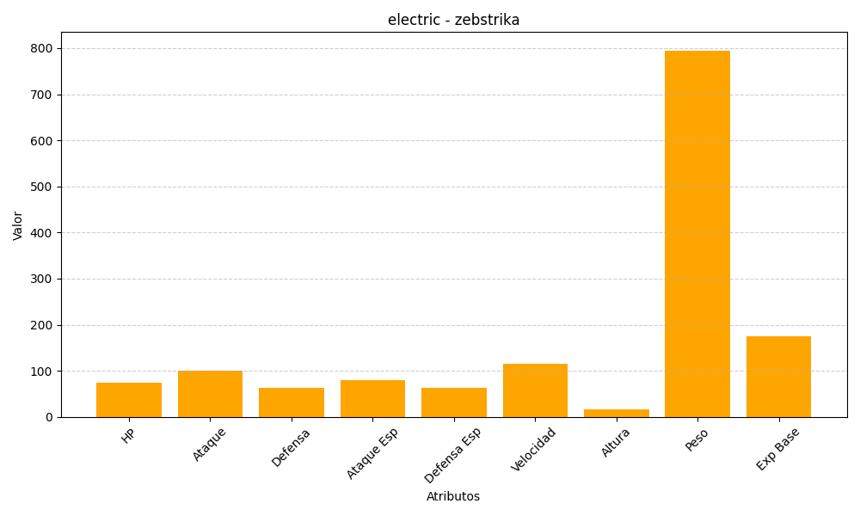
ID | Nombre | Tipo | HP | Ataque | Defensa | Ataque Especial | Defensa Especial | Velocidad | Altura | Peso | Experiencia Base
523 | zebstrika | electric | 75 | 100 | 63 | 80 | 63 | 116 | 16 | 795 | 174

